信用交易
融资融券市场交易数据统计(2025-12-08)

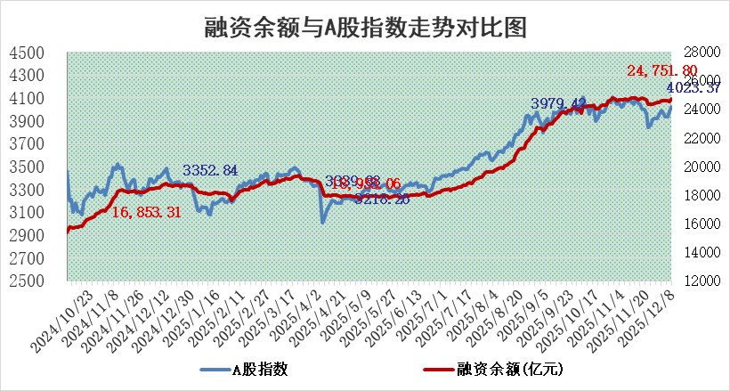
标的证券 | 融资融券余额（亿元） | 融资余额（亿元） | 融券余额（亿元） | 融资买入额（亿元） | 融资融券规模变化（亿元） | 融资余额增幅(‰) | 融券余额增幅(%)
统计数据 | 25,005.15 | 24,751.80 | 177.72 | 2,273.63 | 188.39 | 7.56 | 1.18

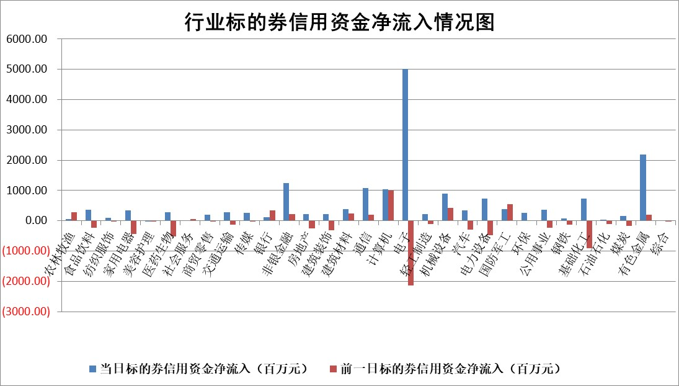

标的基金代码 | 标的基金简称 | 融资余额/市值(%) | 融资余额增幅(%) | 融资买入额/成交金额(%) | （融资余额净增额-融券余额净增额）/市值(‱) | 融券余额降幅(%) | ABS[（融资余额净增额-融券余额净增额）/市值净增额-1](%)
159902 | 华夏中小板ETF | 0.00 | 0.00 | 0.00 | 0.00 | 0.00 | 100.00
159915 | 易方达创业板ETF | 1.38 | -0.66 | 1010625.01 | -1.08 | -12.87 | 100.63
159919 | 嘉实沪深300ETF | 0.50 | 0.77 | 2.96 | 0.35 | -3.43 | 99.59
159920 | 华夏恒生ETF | 27.14 | 0.26 | 32.92 | 7.05 | 1.18 | 105.89
159922 | 嘉实中证500ETF | 0.38 | 16.39 | 21.13 | 5.51 | 0.52 | 95.01
159925 | 南方沪深300ETF | 0.27 | 19.75 | 6.09 | 4.09 | -8.69 | 97.26
159928 | 消费ETF | 2.74 | 4.42 | 8.59 | 11.65 | 0.87 | 130.40
159934 | 易方达黄金ETF | 16.56 | -0.01 | 7.33 | -0.16 | 0.00 | 98.95
159939 | 全指信息技术ETF | 0.71 | 1.25 | 95.56 | 0.74 | -2.11 | 99.64
159940 | 全指金融地产ETF | 0.29 | -3.24 | 0.00 | -0.97 | 0.00 | 101.04
159995 | 半导体芯片ETF | 1.59 | -2.92 | 210.26 | -4.93 | -2.10 | 103.37
159997 | 天弘中证电子ETF | 1.04 | 12.72 | 7.12 | 11.78 | 0.00 | 95.54
159998 | 天弘中证计算机主题ETF | 1.06 | -2.99 | 0.24 | -3.27 | 0.00 | 102.27
510050 | 华夏上证50ETF | 1.30 | -0.13 | 23.19 | -0.84 | -11.39 | 101.34
510180 | 华安上证180ETF | 0.33 | -0.25 | 0.53 | 0.11 | 18.41 | 103.08
510880 | 华泰柏瑞红利ETF | 0.86 | 6.76 | 12.00 | 5.43 | 0.50 | 105.17
510900 | 易方达恒生H股ETF | 32.18 | 0.14 | 16.21 | 4.44 | 0.00 | 104.02
511010 | 5年期国债ETF | 3.22 | 0.16 | 0.01 | 0.52 | 0.00 | 101.08
511380 | 可转债及可交换债券ETF | 3.16 | -0.55 | 25.66 | -0.08 | 5.30 | 98.52
512000 | 全指证券ETF | 5.35 | -3.54 | 49.00 | -16.53 | 52.56 | 138.84
512010 | 沪深300医药卫生ETF | 3.35 | -0.99 | 13.14 | -3.39 | -0.51 | 109.03
512070 | 沪深300非银ETF | 1.60 | -5.89 | 191.76 | -11.53 | -55.04 | 62.86
512400 | 南方中证申万有色金属ETF | 2.05 | 11.42 | 5.71 | 21.31 | 5.24 | 91.42
512580 | 广发中证环保产业ETF | 0.25 | -16.61 | 0.08 | -4.95 | 0.00 | 104.97
512660 | 国泰中证军工ETF | 1.82 | -7.84 | 3.37 | -15.98 | -3.01 | 91.91
512800 | 华宝中证银行ETF | 3.24 | -1.13 | 2.15 | -2.58 | 8.48 | 99.00
512980 | 广发中证传媒ETF | 1.22 | -1.05 | 146.43 | -3.52 | -12.38 | 104.27
515030 | 华夏中证新能源汽车ETF | 0.92 | 1.53 | 0.98 | 1.16 | -1.71 | 99.42
515050 | 华夏中证5G通信主题ETF | 1.29 | 4.26 | 8.70 | 4.16 | -4.07 | 98.44
515070 | 华夏中证人工智能ETF | 1.30 | -6.44 | 7.90 | -8.92 | 0.00 | 108.07
标的股票比较指标 |  | 融资余额/流通A股市值(%) | 融资余额增幅(%) | 融资买入额/成交金额(%) | （融资余额净增额-融券余额净增额）/流通A股市值(‱) | 融券余额降幅(%) | ABS[（融资余额净增额-融券余额净增额）/流通A股市值净增额-1](%)
前十名标的个股 |  | 福达合金 | 致尚科技 | 德尔玛 | 致尚科技 | 汉宇集团 | 顺网科技
 |  | 美硕科技 | 华远控股 | 汉朔科技 | 国际复材 | 恒星科技 | 智洋创新
 |  | 森鹰窗业 | 拓日新能 | 上海环境 | 建发致新 | 永贵电器 | 科力装备
 |  | 嘉曼服饰 | 超捷股份 | 长虹华意 | 南矿集团 | 新劲刚 | 硕世生物
 |  | 恒兴新材 | 国际复材 | 百联股份 | 思泰克 | 中电鑫龙 | 民生健康
 |  | 安邦护卫 | 环旭电子 | 华夏银行 | 福赛科技 | 山东矿机 | 冰山冷热
 |  | 捷成股份 | 鼎泰高科 | 安旭生物 | 长盈通 | 常山药业 | 永杰新材
 |  | 国科微 | 南矿集团 | 冠农股份 | 超捷股份 | 东方创业 | 紫建电子
 |  | 浙文互联 | 思泰克 | 中国能建 | 华远控股 | 豫能控股 | 锦江航运
 |  | 齐峰新材 | 厦门象屿 | 招商南油 | 英华特 | 大东南 | 东方国信
后十名标的个股 |  | 远大智能 | 海王生物 | 渤海化学 | 双元科技 | 峰璟股份 | 宗申动力
 |  | 太原重工 | 百胜智能 | 普冉股份 | 西测测试 | 中远海科 | 中航光电
 |  | 农业银行 | 标榜股份 | 太龙药业 | 百胜智能 | 百奥泰 | 建发致新
 |  | 中国人寿 | 西测测试 | 东兴证券 | 泰晶科技 | 金辰股份 | 上大股份
 |  | 山东高速 | 恒通股份 | 恩捷股份 | 嘉曼服饰 | 招商积余 | 珍宝岛
 |  | 中国神华 | 伊戈尔 | 中金公司 | 微导纳米 | 厦门空港 | 陕西金叶
 |  | 工商银行 | 航天发展 | 信达证券 | 浩辰软件 | 朗姿股份 | 诺普信
 |  | 龙源电力 | 川仪股份 | 思瑞浦 | 标榜股份 | 泸天化 | 山大电力
 |  | 中国银行 | 禾信仪器 | 远大智能 | 航天发展 | 软控股份 | 大湖股份
 |  | 中信银行 | 普蕊斯 | 太原重工 | 南王科技 | 济民健康 | 南王科技
说明：1.以上普通交易数据和信用交易数据皆以交易日收盘后数据为基准；2.上述标的证券总数据只计算标的证券市场总数据，不包括从标的证券中调出去标的证券数据，所以与交易所公布的总值略有不同； 3.上述行业采用申万一级行业分类；4.以上标的基金和标的个股中比较的6个指标值中：前5个（从左至右）为正向指标，值越大排名越靠前；第6个为逆向指标，值越小，排名越靠前；5.第6个指标中ABS[]表示求绝对值，其主要用于考量信用资金相对净流入对股价相对净变化的贡献程度；6.数据来源：wind，交易所。

 |  |  |  | 证券代码 | 新增融资余额 | 融资买入额 | 融资买入增幅前10
 |  | 1 | 西部建设 | 002302 | 80643953 | 177472374 | 41%
 |  | 2 | 天键股份 | 301383 | 27855096 | 56831811 | 39%
 |  | 3 | 井松智能 | 688251 | 7040854 | 13763946 | 27%
 |  | 4 | 国电电力 | 600795 | 116116226 | 151740647 | 23%
 |  | 5 | 华立科技 | 301011 | 9342856 | 31199107 | 23%
 |  | 6 | 捷邦科技 | 301326 | 9066090 | 22350547 | 22%
 |  | 7 | 海利尔 | 603639 | 19864834 | 35520613 | 20%
 |  | 8 | 华研精机 | 301138 | 7597460 | 13339451 | 16%
 |  | 9 | 鹏辉能源 | 300438 | 83773067 | 304558811 | 16%
 |  | 10 | 建科股份 | 301115 | 7106455 | 29879412 | 15%

